Лист1
Environment | Browser: Opera version: 86.0.4363.23 / OC: Windows 10 Version 21H1 64-bit / https://blinkee.com
Data of testing | 25-26.05.22
Tester | Oleksandr Vysokos
ID | Module | Status | Severity | Priority | Summary | Steps to Reproduce | Actual result | Expected result | Attachment
1 | Регистрация пользователя | Opened | Major |  | Пользователю открывается окно востановления пароля, после попытки регистрации с уже зарегистрированым Email и паролем. | 1. Перейти на главную страницу сайта https://blinkee.com 2. Нажать кнопку "Account" и заполнить поля Email и Password в блоке Register используя тестовые данные (TestUser1@gmail.com , testPassword1). 3. Нажать на кнопку Register раза. | 1. Главная страница сайта открыта. 2,3. Открыта страница для регистрации и авторизации, поле для ввода почты и пароля заполнены 3. После нажатия на кнопку Register пользователю открывается страница восстановления пароля. | Пользователь видит информацию о том, что аккаунт с указаным Email уже зарегистрирован. | 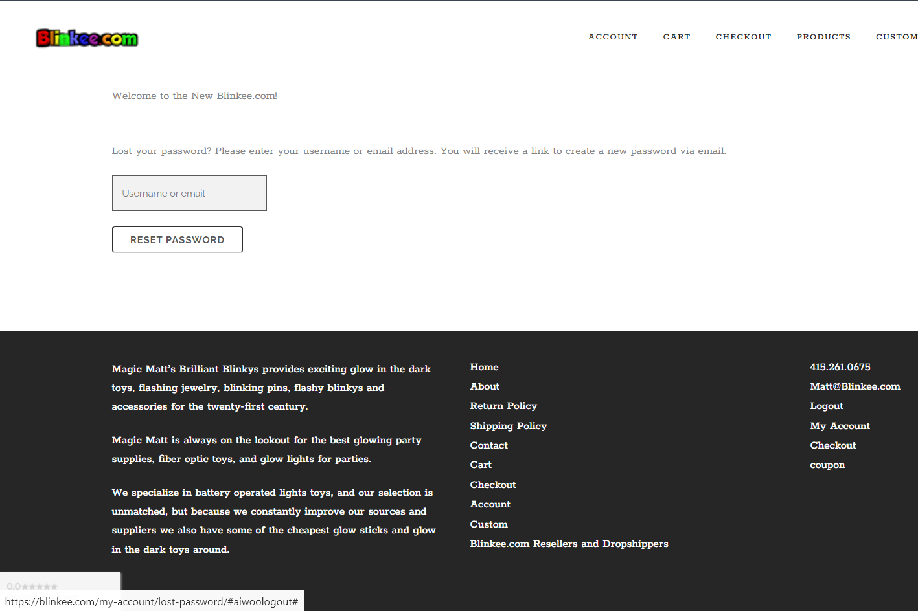
2 | Регистрация пользователя | Opened | Major |  | Пользователю открывается окно востановления пароля, после попытки регистрации с уже зарегистрированым Email и пустым полем Password. | 1. Перейти на главную страницу сайта https://blinkee.com 2. Нажать кнопку "Account" и заполнить полe Email в блоке Register используя тестовые данные (TestUser1@gmail.com), поле пароля не заполнять. 3. Нажать на кнопку Register раза. | 1. Главная страница сайта открыта. 2,3. Открыта страница для регистрации и авторизации, поле для ввода почты заполнено 3. После нажатия на кнопку Register пользователю открывается страница восстановления пароля. ппппппппппппппппппппппппппппппппппппппппппппппппппппппппппппппппппппппппппппппппппппппппппппппппппппппппппппппппппп | Пользователь видит информацию о том, что аккаунт с указаным Email уже зарегистрирован.
3 | Регистрация пользователя | Opened | Major |  | Пользователю открывается окно востановления пароля, после попытки регистрации с уже зарегистрированым Email и не правильным Password. | 1. Перейти на главную страницу сайта https://blinkee.com 2. Нажать кнопку "Account" и заполнить поля Email и Password в блоке Register используя тестовые данные (TestUser1@gmail.com , test). 3. Нажать на кнопку Register раза. | 1. Главная страница сайта открыта. 2,3. Открыта страница для регистрации и авторизации, поле для ввода почты и пароля заполнены 3. После нажатия на кнопку Register пользователю открывается страница восстановления пароля. ппппппппппппппппппппппппппппппппппппппппппппппппппппппппппппппппппппппппппппппппппппппппппппппппппппппппппппппппппп | Пользователь видит информацию о том, что аккаунт с указаным Email уже зарегистрирован.
4 | Модульное окно Корзины | Opened | Minor |  | При наведении на иконку Корзины, в всплывающем модульном окне не видно цену товара из-за цвета шрифта цены и общую стоимость заказа. | 1. Перейти на главную страницу сайта https://blinkee.com 2. Нажать кнопку Add to cart возле любого из товаров. 3. Навести курсор на иконку корзины. | 1. Главная страница сайта открыта. 2,3. Товар добавлен в корзину, при наведении на иконку Корзина появляется модульное окно Корзины в котором не видно цену товара и общую стоимость заказа из-за цвета шрифта. ппппппппппппппппппппппппппппппппппппппппппппппппппппппппппппппппппппппппппппппппппппппппппппппппппппппппппппппппппп | Товар добавлен в корзину, при наведении на иконку Корзина появляется модульное окно Корзины в котором видно цену товара и общую стоимость заказа правильным цветом шрифта. ппппппппппппппппппппппппппппппппппппппппппппппппппппппппппппппппппппппппппппппппппппппппппппппппппппппппппппппппппп | 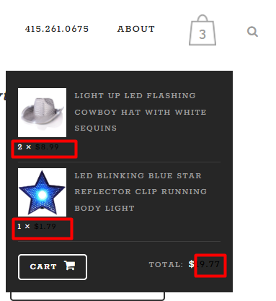
5 | Добавление товара в Корзину с главной страницы. | Opened | Major |  | При нажатии на кнопку Add to cart на главной странице, возле любого из предствленых товаров открывается страница корзины | 1. Перейти на главную страницу сайта https://blinkee.com 2. Нажать кнопку Add to cart возле любого из товаров. | 1. Главная страница сайта открыта. 2. Товар добавлен в корзину, открыта страница корзины с соответсвующим товаром в ней. | Товар добавлен в корзину, но переход в корзину не выполняется, на иконке корзины изменилось значение количества товаров в ней.
6 | Формат номера телефона, валидация | Opened | Critical |  | При заполнении информации для оформления заказа поле Phone number может быть заполнено любым количеством цифр от 1 символа. | 1. Перейти на главную страницу сайта https://blinkee.com 2. Нажать кнопку Add to cart возле любого из товаров. 3. На странице корзины нажать кнопку Proceed to checkout. 4. Все обязательные поля (отмечены звездочкой) используя тестовые данные, в поле Phone number ввести любое числовое значение от 1 символа. 5. Выбрать из способов оплаты Money Order Payment и нажать кнопку Place order. | 1. Главная страница сайта открыта. 2,3,4 Товар добавлен в корзину, открыта страница корзины с соответсвующим товаром в ней, открыта страница оформления заказа все поля заполнены. 5. Способ оплаты выбран, заказ размещен. | Пользователь получает сообщение об ошибке в поле Phone number и что его нужно заполнить соответственно валидации (например "Введите номер телефона в формате +380*********)
7 | Поля Town / City и Street address валидация | Opened | Critical |  | При заполнении информации для оформления заказа поля Town / City и Street address могут быть заполнены любыми символами (цифры,спец символы,буквы не латиница) | 1. Перейти на главную страницу сайта https://blinkee.com 2. Нажать кнопку Add to cart возле любого из товаров. 3. На странице корзины нажать кнопку Proceed to checkout. 4. Все обязательные поля (отмечены звездочкой) используя тестовые данные, в поля Town / City и Street address ввести любое значение используя цифры,спец символы,буквы не латиница. 5. Выбрать из способов оплаты Money Order Payment и нажать кнопку Place order. | 1. Главная страница сайта открыта. 2,3,4 Товар добавлен в корзину, открыта страница корзины с соответсвующим товаром в ней, открыта страница оформления заказа все поля заполнены. 5. Способ оплаты выбран, заказ размещен. | Пользователь получает сообщение об ошибке в полях Town / City и Street address и что их нужно заполнить соответственно валидации (например: Town / City выбрать из выпадающего списка для соответствующего региона, Street address улицу указать только латиницей с ограничением символов и номер дома только цифры, спец символы и не латиницу использовать нельзя). | 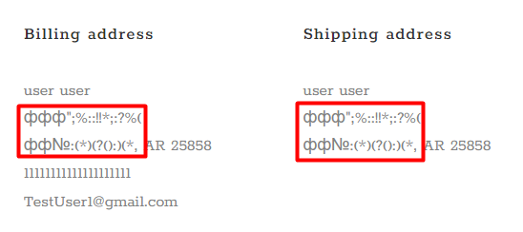
8 | Блок Description, функционал кнопки Description |  | Minor |  | Кнопка Description не работает | 1. Перейти на главную страницу сайта https://blinkee.com 2. Нажать на любой из товаров. 3. На странице товара нажать кнопку Description. | 1. Главная страница сайта открыта. 2. Страница товара открыта. 3. Description товара не сварачивается /разварачивается . | При нажатии на кнопку Description описание товара сварачивается / разварачивается.
9 | Меню Products при наведении курсором, развернутый вид категорий LIGHT UP LED PRODUCTS, GLOW-IN-THE-DARK при наведении на них. |  | Minor |  | При наведении на категории продуктов LIGHT UP LED PRODUCTS, GLOW-IN-THE-DARK в меню Products, в развернутом виде название пунктов меню не помещаются в полноэкранное разрешения окна браузера (экран 1920х1080) | 1. Перейти на главную страницу сайта https://blinkee.com. 2. Навести курсор на Products в Header'e сайта. 3. В открывшемся меню навести курсор на пункты LIGHT UP LED PRODUCTS и GLOW-IN-THE-DARK. | 1. Главная страница сайта открыта. 2. Открыто модульное меню Products. 3. Открыто расширеное меню категорий LIGHT UP LED PRODUCTS и GLOW-IN-THE-DARK при наведении на них котрое не полностью читаемо из-заразмера шрифта. | 1. Главная страница сайта открыта. 2. Открыто модульное меню Products. 3. Открыто расширеное меню категорий LIGHT UP LED PRODUCTS и GLOW-IN-THE-DARK при наведении на них котрое полностью читаемо. | 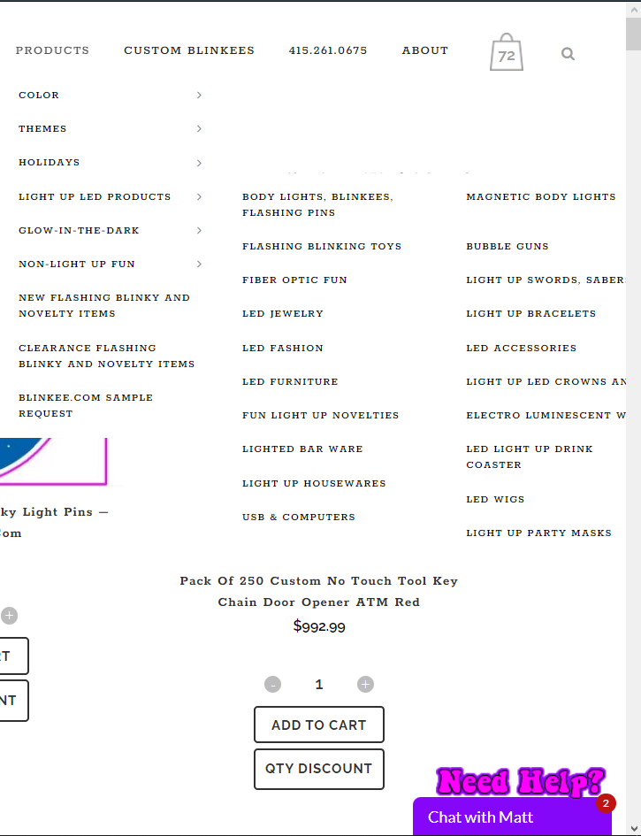
10 | Иконка корзины, когда в корзине 4х значное и более количество товаров. | Opened | Minor |  | При увиличении количества товара в Корзине до 1000 и более, цифра количества на иконке перекрывает другие элементы интерфейса | 1. Перейти на главную страницу сайта https://blinkee.com 2. Ввести количество товара в значении 1000+ Нажать кнопку Add to cart возле любого из товаров. | 1. Главная страница сайта открыта. 2. Товар добавлен в корзину, открыта страница корзины с соответсвующим товаром в ней. На иконке корзины указано количество товаров в корзине, тем самым цифра перекрывает другие элементы интерфейса. | После значения 999, на ионке корзины перестает отображаться цифра количества. | 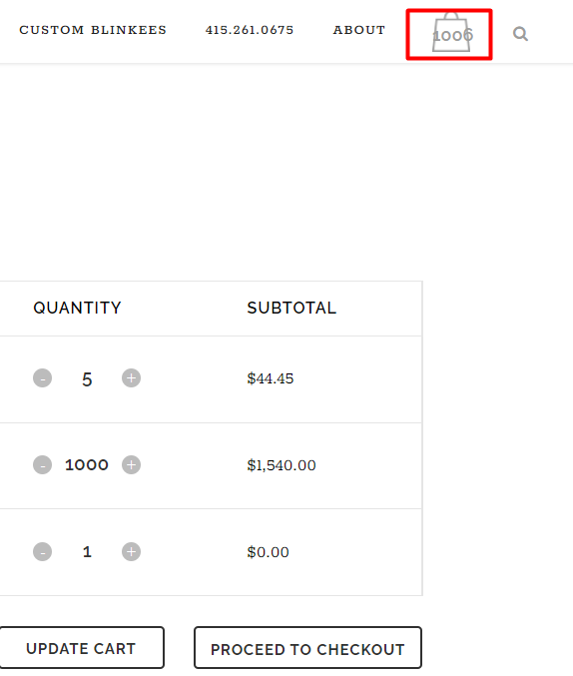
11 | Работа сайта спустя 3 часа | Opened | Critical |  | Спустя 3 часа работы, сайт перестает работать, начинается постоянная загрузка при выполнении любой команды. | 1. Перейти на главную страницу сайта https://blinkee.com 2. Спустя 3 часа открыт страницу товара. | 1. Главная страница сайта открыта. 2. Команда не выполняется идет постоянная загрузка, страница не обновляется. | Сайт работоспособен постоянно. | Проблема решается если закрыть сайт и открыть страницу по-новой.
12 | Изменение количества товара | Opened | Critical |  | Можно ввести любое целочисельное значение в поле количества товара, отображается только 4х значное число | 1. Перейти на главную страницу сайта https://blinkee.com 2. Нажать кнопку Add to cart возле любого из товаров. 3. На странице корзины ввести количество товара больше 4х значного числа в поле количества. 4. Нажать кнопку Update cart. | 1. Главная страница открыта. 2. Товар добавлен в корзину. 3. Значение принято полем. 4. Начинается загрузка для обновления состояния корзины, она продолжается бесконечное количество времени. | Поле меняет значение на максимально доступное для товара или выдает ошибку. ( уточнить у заказчика). Поле должно иметь ограничение по количеству едениц на один товар. |  На скриншоте введена цифра 500000. Проблема решается если обновить страницу, но количество товара не меняется.
13 | Поиск | Opened | Major |  | Поле поиска перекрывается предложениямииз поиска, когда начинаешь заполнять поле | 1. Перейти на главную страницу сайта https://blinkee.com 2. Нажать на иконку Поиска. 3 В поле для текста ввести тстовые данные (st). | 1. Главная страница открыта. 2. Поиск открыт. 3. Поле принимает текст, но информация которую вводит пользователь перекрыта. | Поле для введения текста не перекрыто и пользователь видит, что он вводит в поле. | Проблема решается если сделать двойной клик в пустом месте возле поля поиска.
14 | Header menu блок Contact us. | Opened | Major |  | В меню в Header пункт Contact us подписан чисельным обозначением, таким образом не понятно, что это за блок меню. | 1. Перейти на главную страницу сайта https://blinkee.com 2. Посмотреть на кнопку 415.261.0675 в меню в Header. | 1. Главная страница открыта. 2. Отображается кнопка с названием 415.261.0675, при наатии на нее открывается страница Contact us. | Кнопка изначатьно называется Contact Us.

